（※特別防犯はこちらを使用）②様式２【補助金計算書（予定）】
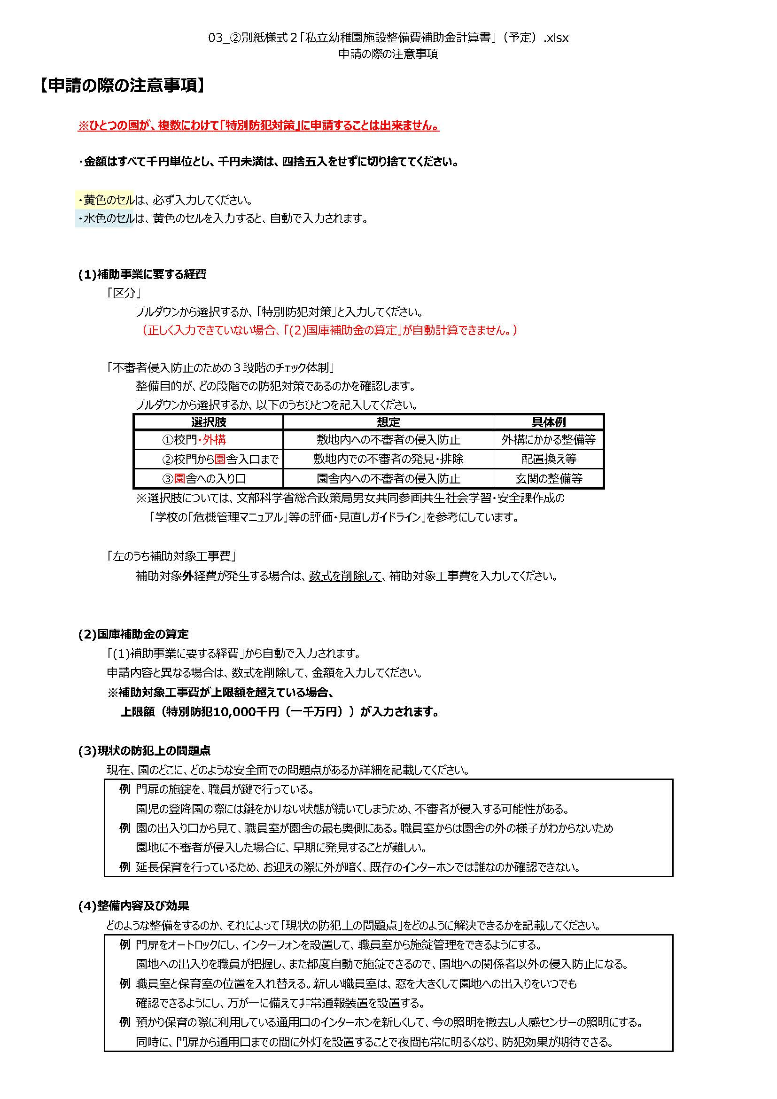
【記入要領】 ※記入欄右側の【申請の際の注意事項】も併せて確認してください。
特別防犯対策工事
(1) 工事内訳
必要に応じて工事内訳明細書を添付する。

(2) 端数処理
補助金の額は千円未満の端数を切り捨てる。

(3) 現状の防犯上の問題点
現在、園のどこに、どのような安全面での問題点があるか詳細を記載する。
（例）園の門に防犯カメラがない。来園者を園内で確認することができないため、不審者の侵入を未然に発見することができない。
（例）門扉の施錠を、職員が鍵で行っている。園児の登降園の際には鍵をかけない状態が続いてしまうため、不審者が侵入する可能性がある。

(4)整備内容及び効果
どのような整備をするのか、それによって「現状の防犯上の問題点」をどのように解決できるかを記載する。
（例）園の門に防犯カメラによる監視システムを設置する。来園者を職員室から確認できるようになり、不審者と対面することなく、侵入を防ぐことができる。
（例）門扉にオートロックシステムを導入する。出入りの都度自動で施錠でき、鍵をかけない状態が続くことを避け、園の関係者以外の侵入防止になる。

【別紙様式２（※特別防犯対策用）】

 |  | 令和５年度 私立幼稚園施設整備費 補助金計算書

 |  |  | 都道府県番号 | 都道府県 | 幼稚園名
 |  |  | 27 | 大阪府

防犯対策工事 特別防犯対策工事

 | (1)補助事業に要する経費
 |  | 区分 | 不審者侵入防止のための ３段階のチェック体制 | 工事内容（概要） | 補助事業に要する経費 | 左のうち 補助対象工事費
 |  |  |  |  |  | 0千円

 |  |  |  | 計 | 0千円 | 0千円

 | (2)国庫補助金の算定
 |  | 区分 | 補助対象工事費 | 補助率 | 補助金の額 | チェック欄
 |  | 特別防犯対策 | 0千円 | １／２以内 | 0千円

 | (3)現状の防犯上の問題点

 | (4)整備内容及び効果

○ 区分は、交付要綱別表１に基づき、衛生環境改善、園舎の一部改修のいずれかを記載する。

